R09
 | CÓDIGO

 | VIGENCIA A PARTIR |  | REVISIÓN

 | ESTADO NUTRICIONAL ( BAJO PESO (BP) / PESO IDEAL (PI) / SOBREPESO (SP) / OBESIDAD GRADO I (OGI) / OBESIDAD GRADO II (OGII) / OBESIDAD GRADO III (OGIII) | IMC | ADICCIONES ( Usa drogas ) | Calcular IMC | CATEGORIA DE PADECIMIENTO | 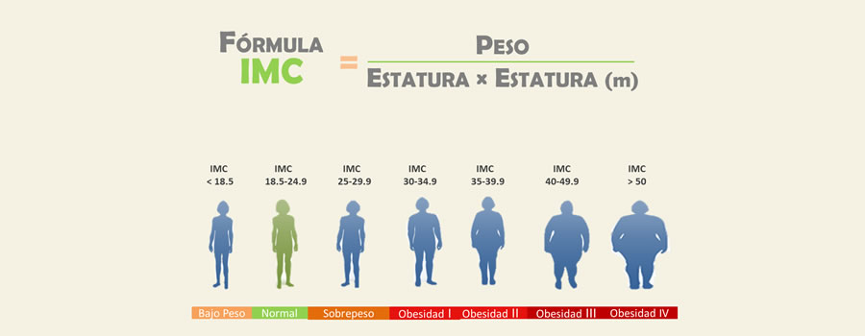
 |  |  |  | #DIV/0!
 |  |  |  | #DIV/0!
 |  |  |  | #DIV/0!
 |  |  |  | #DIV/0!
 |  |  |  | #DIV/0!
 |  |  |  | #DIV/0!
 |  |  |  | #DIV/0!
 |  |  |  | #DIV/0!
 |  |  |  | #DIV/0!
 |  |  |  | #DIV/0!
...
230 |  |  |  | #DIV/0!
231 |  |  |  | #DIV/0!
232 |  |  |  | #DIV/0!
233 |  |  |  | #DIV/0!
234 |  |  |  | #DIV/0!
235 |  |  |  | #DIV/0!
236 |  |  |  | #DIV/0!
237 |  |  |  | #DIV/0!
238 |  |  |  | #DIV/0!

Elaboró
Elaboró
Revisó
Validó
C. Guadalupe Martinez Dauzón Subdirectora de Planeación

R10
 |  |  |  |  |  |  |  |  |  |  |  |  |  | Código:
 |  |  |  |  |  |  |  |  |  |  |  |  |  | VIGENCIA A PARTIR

 |  |  |  |  |  |  |  |  |  |  |  |  |  | NOMBRE DEL PROCESO DE APOYO:
...
GRÁFICA COMPARATIVA MEDICINA PREVENTIVA
 | MATRÍCULA TOTAL | MATRÍCULA QUE ACUDE A MED. PREVENTIVA
Ing. Industrial
I. Electromecánica
Ing. Mecatrónica
Ing. Sistemas Comp.
Ing. Bioquímica
Gastronomía
 |  |  |  | IMC |  |  |  | ADICCIONES |  |  | AGUDEZA VISUAL
Programa | Ingreso total matricula | MATRICULA año | EXPEDIENTE CLINICO | BAJO PESO | PESO IDEAL | SOBREPESO | OBESIDAD | ALCOHOLISMO | TABAQUISMO |  | CONSERVADA | USO DE LENTES | ALTERADA

Ing. Industrial |  |  |  | 0 | 0 | 0 | 0 | 0 | 0 |  | 0 | 0 | 0
I. Electromecánica |  |  |  | 0 | 0 | 0 | 0 | 0 | 0 |  | 0 | 0 | 0
Ing. Mecatrónica |  |  |  | 0 | 0 | 0 | 0 | 0 | 0 |  | 0 | 0 | 0
Ing. Sistemas Comp. |  |  |  | 0 | 0 | 0 | 0 | 0 | 0 |  | 0 | 0 | 0
Ing. Bioquímica |  |  |  | 0 | 0 | 0 | 0 | 0 | 0 |  | 0 | 0 | 0
Gastronomía |  |  |  | 0 | 0 | 0 | 0 | 0 | 0 |  | 0 | 0 | 0
Total |  | 0 | 0 | 0 | 0 | 0 | 0 | 0 | 0 | 0 | 0 | 0 | 0
ÍNDICE DE MASA CORPORAL
ADICCIONES

AGUDEZA VISUAL
ANÁLISIS DEL CONTROL ESTADÍSTICO DEL PROCESO:

DETERMINACIÓN DE LA NO CONFORMIDAD O PROBLEMA.

Elaboró
Elaboró
Revisó
Validó

